J6P底支架焊接总成
J6P底支架焊接总成

每天生产时间（h) |  | 每月生产天数 | 需求JPH |  | 稼动率 | 需求节拍（S） | 规划节拍 | 年产能 | 规划日产能
20 |  | 26 |  |  | 85% | #DIV/0! | 98.0 | 0.0 | 0

工作站 | 焊接产品示意图 |  |  |  |  | 节拍分析 |  | 理论节拍 | 夹具数量
一序 |  |  |  |  |  |  |  | 98.0 | 1
 |  |  | 20 | 20 |  | OP10
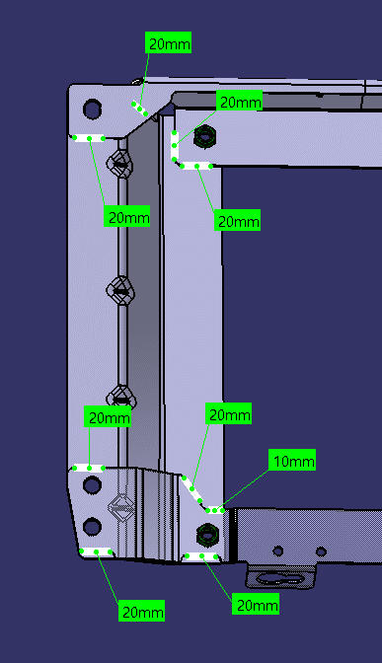
 |  |  | 20 | 20 |  | 机器人数量 | 1
 |  |  | 20 | 20 |  | 机器人效率 | 1
 |  |  | 20 | 20 |  | 焊缝数量 | 18
 |  |  | 20 | 20 |  | 焊缝总长 | 340
 |  |  | 20 | 20 |  | 起弧收弧时间 | 18
 |  |  | 20 | 20 |  | 焊接时间 | 34.0
 |  |  | 20 | 20 |  | 空程时间 | 18
 |  |  | 10 | 10

 |  |  |  |  |  | 变位时间 | 12
 |  |  |  |  |  | 一序节拍 | 82.0
 |  |  |  |  |  | 装卸件时间 | 16

 |  |  |  |  |  | 日产能

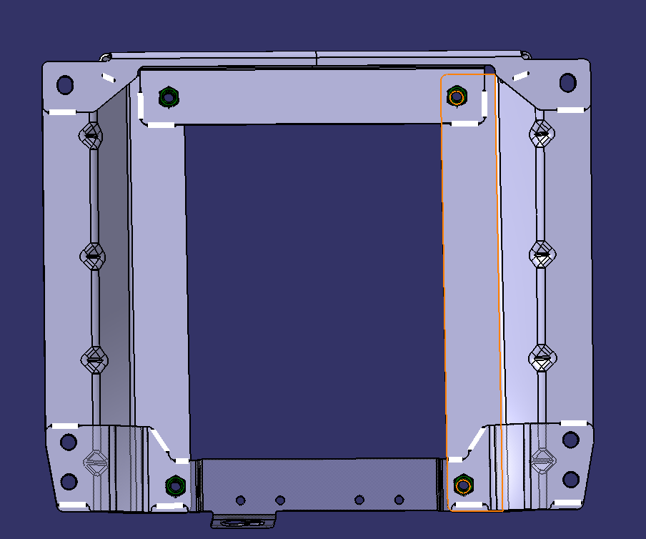

旋转框架焊接总成
J6P底支架焊接总成

每天生产时间（h) |  | 每月生产天数 | 需求JPH | 稼动率 | 需求节拍（S） | 规划节拍 | 年产能 | 规划日产能
20 |  | 26 |  | 85% | #DIV/0! | 152.6 | 0.0 | 0

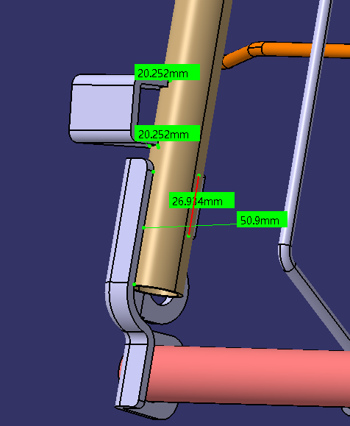
工作站 | 焊接产品示意图 |  |  |  | 节拍分析 |  | 理论节拍 | 夹具数量
一序 |  |  |  |  |  |  | 152.6 | 1
 |  |  | 20 | 20 | OP10
 |  |  | 20 | 20 | 机器人数量 | 1
 |  |  | 40 | 40 | 机器人效率 | 1
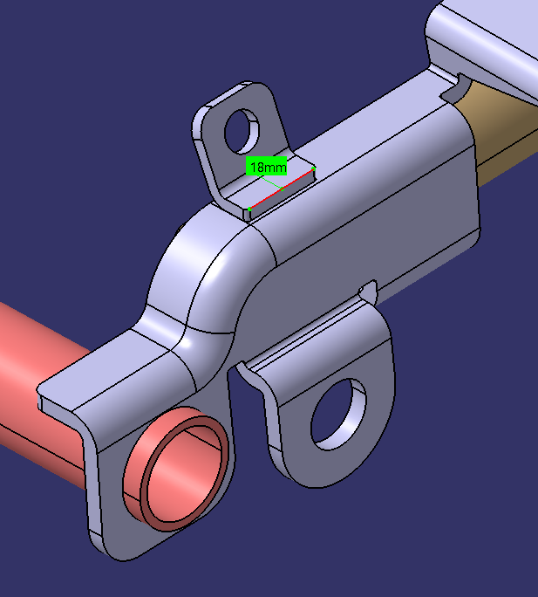
 |  |  | 26 | 26 | 焊缝数量 | 19
 |  |  |  |  | 焊缝总长 | 626
 |  |  |  |  | 起弧收弧时间 | 19
 |  |  |  |  | 焊接时间 | 62.6
 |  |  |  |  | 空程时间 | 19
 |  |  | 78 | 78
 |  |  |  | 18
 |  |  |  |  | 变位时间 | 12
 |  |  | 30 | 30 | 一序节拍 | 112.6
 |  |  | 30 | 30 | 装卸件时间 | 40
 |  |  | 30 | 30
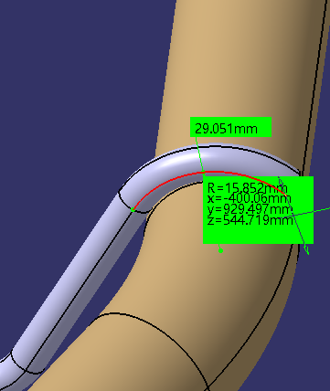
 |  |  | 30 | 30
 |  |  |  |  | 日产能

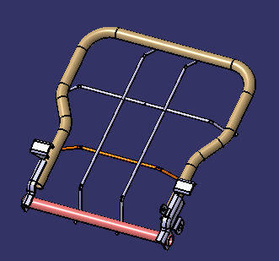

J6P底支架焊接总成 (2)
J6P底支架焊接总成

每天生产时间（h) |  | 每月生产天数 | 需求JPH | 稼动率 | 需求节拍（S） | 规划节拍 | 年产能 | 规划日产能
20 |  | 26 |  | 85% | #DIV/0! | 136.0 | 0.0 | 0

工作站 | 焊接产品示意图 |  |  |  | 节拍分析 |  | 理论节拍 | 夹具数量
一序 |  |  |  |  |  |  | 136.0 | 1
 |  |  | 10 | 10 | OP10
 |  |  | 10 | 10 | 机器人数量 | 1
 |  |  | 30 | 30 | 机器人效率 | 1
 |  |  | 30 | 30 | 焊缝数量 | 23
 |  |  | 30 | 30 | 焊缝总长 | 390
 |  |  | 30 | 30 | 起弧收弧时间 | 23
 |  |  |  |  | 焊接时间 | 39.0
 |  |  |  |  | 空程时间 | 23
 |  |  | 10 | 10
 |  |  | 10 | 10
 |  |  | 10 | 10 | 变位时间 | 35
 |  |  | 10 | 10 | 一序节拍 | 120.0
 |  |  | 10 | 10 | 装卸件时间 | 16
 |  |  | 10

 |  |  |  |  | 日产能
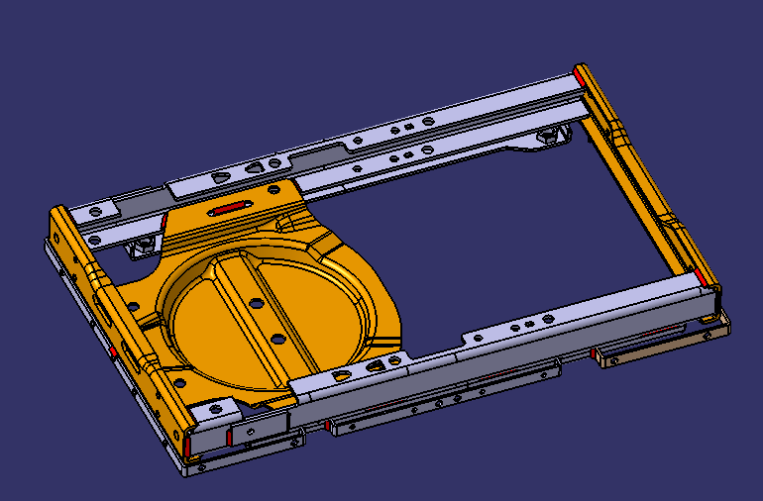
 |  | SHT0018209

